Sheet1
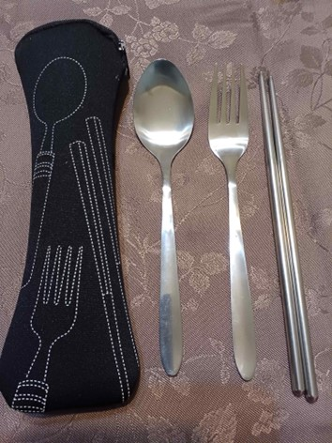
第44回 カブ集会 記念品注文書

以下のとおり 記念品を注文します。オリジナルカトラリーセット 単価500円

 |  | 団 | 注文数 |  | 個 | ×@500円＝ | 0 | 円
 | 注文責任者氏名

1.黄色の部分を入力してください。
2.注文締切 4月8日(土）ラウンドテーブルまで
3.注文先 9団北本副長アドレス |  |  |  | vetw_k_miho@yahoo.co.jp
 | ⚠上記アドレスはwとkの間、kとmの間にアンダーバー（＿）があります。
4.代金の支払い ４月8日(土) ラウンドテーブル時
5.記念品のお渡し カブ集会の当日 閉会式後に隊毎にお渡しします。
6.記念品 イメージ 記念ロゴが入ります。 |  |  |  |  | ケースの色は５色で選べません。

